Hoja1
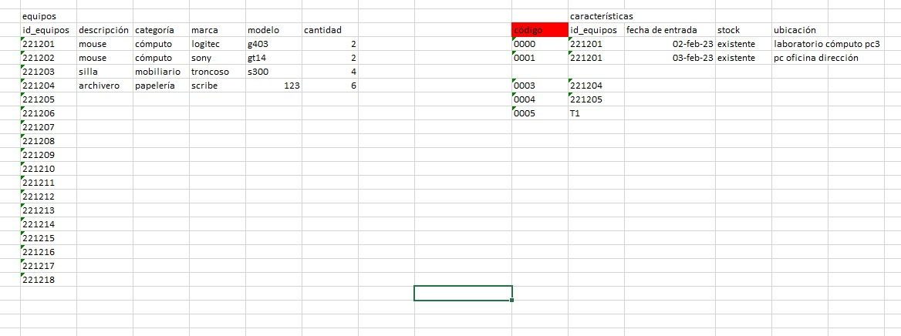
Mi estimado | Joaquin Matos | 9984192246

